表紙・改定履歴
Webダイレクト販売

画面設計書
重要事項確認画面
G0118

© 2020 Sasuke Financial Lab Inc.

変 更 記 録
版数 REV. | 作成更新日 | 変 更 内 容 | 担 当
01 | 2020-08-17 | 初版 | 蒔田
02 | 2020-09-01 | 「契約情報・注意喚起情報」と「約款、しおり」の２種類のUIに変更 ファイルを開かないと、チェックボックスがチェックできないことを設計説明書に追記 | 須永

画面レイアウト
画面レイアウト | システム | 画面名 | 機能ID
 | Webダイレクト販売 | 重要事項確認画面 | G0118
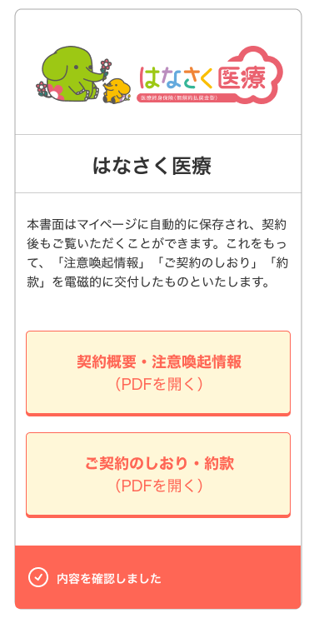
A
B

１

2

3

4

5

6

7

